V0.1
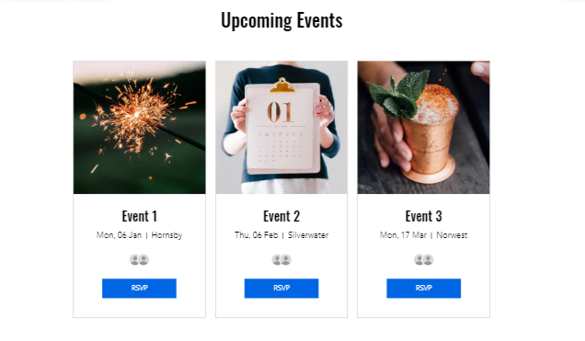
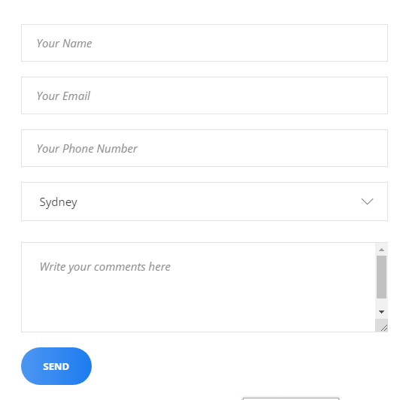
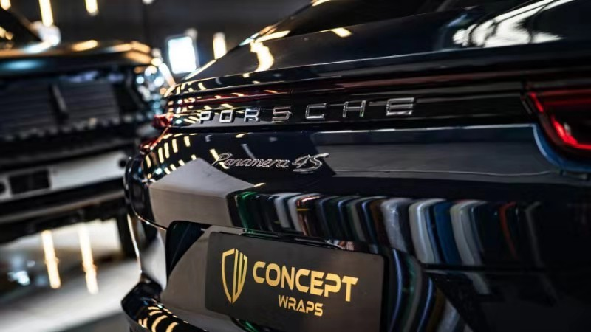
Partnered with
iSouth Badminton
Concept Wraps
左边这个Slideshow， 参考 https://www.wekan.tv/#p 或人人影视的IPAD app：人人影视的首页 搜索功能保留。
商家的大Poster循环不放，也可以在右边鼠标放置变动，跟这个网页上的功能一样，只是换掉内容
右上角的菜单（“上传”。。。“看过”，这些要改名，待定。“Register/Login”保留

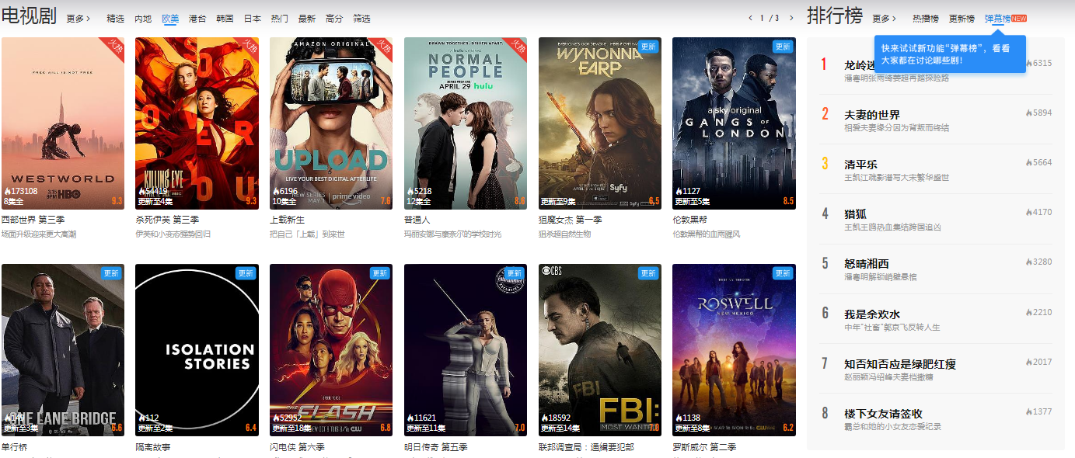
Auto
首行的“电视剧”换成“Auto”，“排行榜”保留，其他小字都不用。这是一组分类。 下面还会有3组分类。
商家2 Poster
商家3 Poster


Concept Wraps 的简单介绍
优惠的简要（10%off）
商家2的简单介绍
优惠的简要（20%off）
商家3的简单介绍
优惠的简要（5%off）

V0.2

Partnered with
iSouth Badminton
 | <---- | 左边这个是透明banner，可以参考手机的网页https://www.wekan.tv/
Search
HOME
Event
About US
CONTACT

Login/Register
 | <---- | 这是Slideshow，支持animation 多张图片/动画，这个位置的Poster或Animation长宽的大小，之后会确定

 | <---- | Login/Register--以后再讨论看需不需要增加 Login会是一个Page，用户名、密码校验，之后会跳转到“之前一个Page“。 Register的Page会之后提供。 Registe的Page里面有可能会增加付款功能（Optional）

Partnered with
iSouth Badminton

Top Business
 | <----- | 各个栏目，参考可以参考https://www.wekan.tv/




 | <----- | 每个ICON的photo的大小，之后会确定

Concept Wraps
UBC Badminton Club
ISouth Badminton Club
Miniso

10% Off+Gift
Membership Discount
Membership Discount
Free Gift

Website
Website
Website
Website

MORE Top Business
 | <----- | 每个分类的More Section会有另外一个Page， 主要是一排4个的排列下去，之后会设计

Restaurant




渝人码头
李记串说

Discount
Discount

Website
Website

MORE Restaurant

Auto


X-Five
华人修车厂
Concept Wraps

10% Off+Gift
Discount

Website
Website

MORE Auto Business

Life



悉尼印象

Discount

Website

MORE Life Business

 |  |  | <---- | Member的Event register的Page之后再做
 |  |  |  | 现在仅显示最近的6个Event，排列3X2

 |  | <--- | About US的Section，内容之后会提供

 |  | <--- | CONTACT的Section，内容之后会提供

Director : Maxx Wong
Contact:
Email:
QR Code:
Named Partner: Benson Yi Contact:
Email:
QR Code:
Partner1: xxxxxx
Contact:
Email:
QR Code:
Partner2: xxxxxx
Contact:
Email:
QR Code:
Partner3: xxxxxx
Contact:
Email:
QR Code:

All Rights Reserved

END OF HOME PAGE

